Pythagoras.
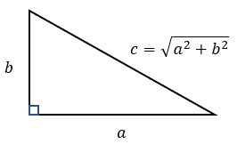
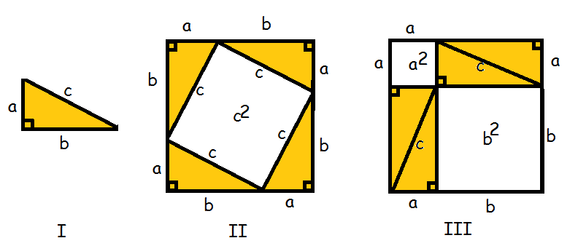
Michael Pedersen
Pythagoras
Nr | Sider | Formler | Resultat | Til forsøg
1 | Siden b og c | a = √c²-b² | 3 | 5
2 | Siden a og c | b = √c²-a² | 4 | 12
3 | Siden a og b | c = √a²+b² | 5 | 7

4 |  |  |  |  | c = | 5

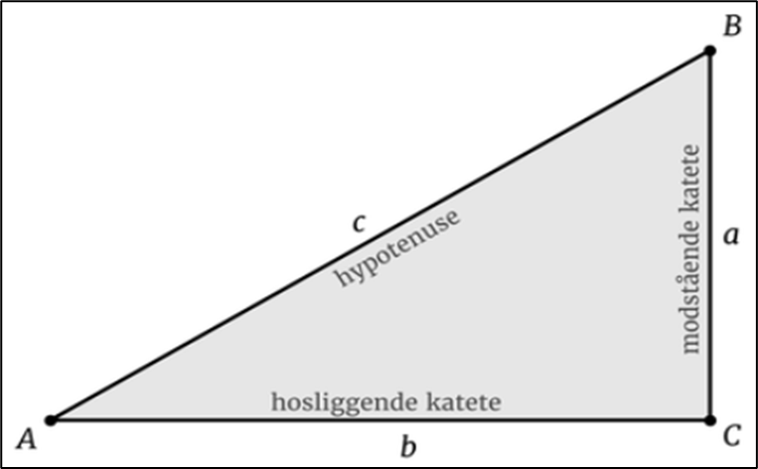

5 |  |  |  |  |  |  | a = | 3

6 |  |  |  |  | b = | 4

Cos, sin og tan.
Michael Pedersen
Cosinus, sinus og tangens
 | Vinkel i radianer | ∠A | 0.644 | ∠A | -0.644 | ∠B | 0.927 | ∠B | -0.927 | ∠C | 1.571 | ∠C | -1.571
 | Kendte værdier | Formler til udregning af sider og vinkler
Nr | Sider og vinkler | Formler
1 | Siden a og c | b = √c²-a² | ∠A = sin-1 * (a/c) | ∠B = cos-1 * (a/c) |  | b = √c²-a² | 4.00 | ∠A = sin-1 * (a/c) | 36.87 | ∠B = cos-1 * (a/c) | 53.13
2 | Siden b og c | a = √c²-b² | ∠A = cos-1 * (b/c) | ∠B = sin-1 * (b/c) |  | a = √c²-b² | 3.00 | ∠A = cos-1 * (b/c) | 36.87 | ∠B = sin-1 * (b/c) | 53.13
3 | Siden a og b | c = √a²+b² | ∠A = tan-1 * (a/b) | ∠B = tan-1 * (b/a) |  | c = √a²+b² | 5.00 | ∠A = tan-1 * (a/b) | 36.87 | ∠B = tan-1 * (b/a) | 53.13
4 | Siden c ∠A | a = c * sin∠A | b = c * cos∠A | ∠B = 90° - ∠A |  | a = c * sin∠A | 3.00 | b = c * cos∠A | 4.00 | ∠B = 90° - ∠A | 53.13
5 | Siden c ∠B | a = c * cos∠B | b = c * sin∠B | ∠A = 90° - ∠B |  | a = c * cos∠B | 3.00 | b = c * sin∠B | 4.00 | ∠A = 90° - ∠B | 36.87
6 | Siden a ∠B | c = a cos∠B | b = a * tan∠B | ∠B = 90° - ∠B |  | c = a cos∠B | 5.00 | b = a * tan∠B | 4.00 | ∠B = 90° - ∠B | 36.87
7 | Siden b ∠A | c = b cos∠B | a = b * tan∠A | ∠B = 90° - ∠A |  | c = b cos∠B | 5.00 | a = b * tan∠A | 3.00 | ∠B = 90° - ∠A | 53.13
8 | Siden a ∠A | c = a cos∠B | b = a tan∠A | ∠B = 90° - ∠A |  | c = a cos∠B | 5.00 | b = a tan∠A | 4.00 | ∠B = 90° - ∠A | 53.13
9 | Siden b ∠B | c = b sin∠B | a = b tan∠B | ∠A = 90° - ∠B |  | c = b sin∠B | 5.00 | a = b tan∠B | 3.00 | ∠A = 90° - ∠B | 36.87

10 |  |  |  |  |  |  |  | c = | 5 |  |  | B = | 53.130102354
 |  |  |  |  |  |  |  |  |  |  |  |  |  | 36.869897646 | 53.130102354 | 90
 |  |  |  |  |  |  |  |  |  |  |  |  |  | 36.869897646 | 53.130102354 | 90
 |  |  |  |  |  |  |  |  |  |  |  |  |  | 36.869897646 | 53.130102354 | 90

 |  |  |  |  |  |  |  |  |  |  |  |  |  | =GRADER(ARCSIN(N24/J16)) | =GRADER(ARCSIN(J32/J16)) | =SUM(O17:P17)
 |  |  |  |  |  |  |  |  |  |  |  |  |  | =GRADER(ARCCOS(J32/J16)) | =GRADER(ARCCOS(N24/J16)) | =SUM(O18:P18)
 |  |  |  |  |  |  |  |  |  |  |  |  |  | =GRADER(ARCTAN(N24/J32)) | =GRADER(ARCTAN(J32/N24)) | =SUM(O19:P19)
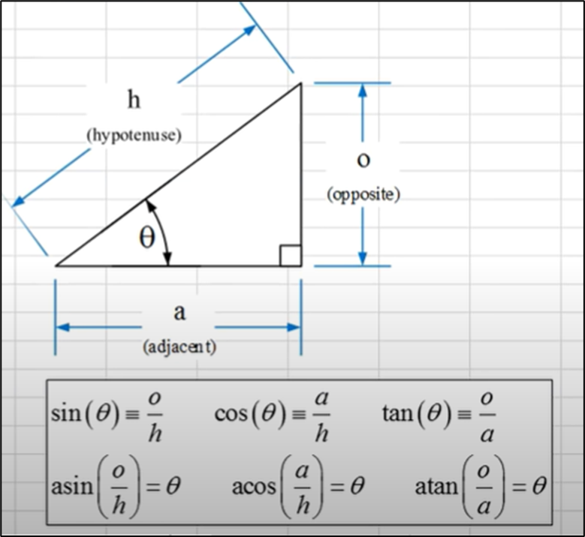
11 |  |  |  |  |  |  |  |  |  |  |  | a = | 3

12 |  |  |  | A = | 36.869897646 |  |  | b = | 4 |  |  | C = | 90

